상품제안서
폴카피크닉매트 | 상품코드: F28793

 |  |  |  |  |  |  | 02-412-0044 | www.easy1.co.kr
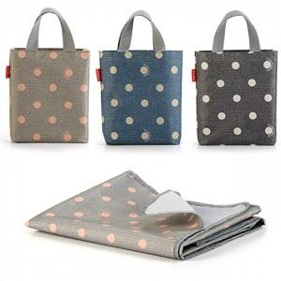

【상세/제작정보】 | 기본수량 미만 인쇄시 비용 추가. 기본 포장 없이 벌크 상태로 출고됩니다.(매트는 접어서 매트가방에 넣어 출고됨) 인쇄비, 개별OPP포장 비용 별도 추가됩니다.(옵션 선택) 재고 확인 후 주문 바랍니다.​ 차콜색상 품절입니다.

【인쇄/포장옵션】 | 실크 / 포장불가능

【공급단가】 | 수량 | 100~ | 300~ | 500~ | 1,000~ | 3,000~
*VAT별도 | 단가 | 6,960원 | 6,840원 | 6,670원 | 6,550원 | 6,380원

【상품 URL】 | https://easy1.co.kr:443/src/goods_detail.php?gdno=28793

